상품제안서
스카이 윈드 맥세이프 휴대용선풍기 | 상품코드: S46675

 |  |  |  |  |  |  | 02-713-8555 | www.synergygift.co.kr
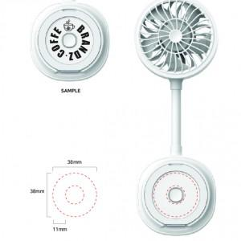 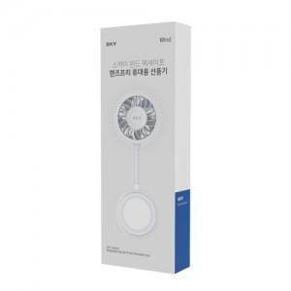

【상세/제작정보】 | <p><span style="font-size: 14pt;">※ 50개 미만 선물포장시 통합비용 발생됩니다.(+40,000원 부가세별도)</span></p>

【인쇄/포장옵션】 | 풀칼라 / 포장지포장

【공급단가】 | 수량 | 20~ | 50~ | 100~ | 300~ | 1,000~
*VAT별도 | 단가 | 13,700원 | 12,850원 | 12,500원 | 12,000원 | 11,600원

【상품 URL】 | https://www.synergygift.co.kr:443/src/goods_detail.php?gdno=46675

